Lieferanten - Fournisseur
Requete Fournisseur
SELECT DISTINCTROW adressen.Lieferantennummer, adressen.Ort, adressen.Nr FROM Lieferanten INNER JOIN adressen ON Lieferanten.nummer = adressen.Nr WHERE (((adressen.Lieferantennummer) Is Not Null) AND ((adressen.sperren)=No));

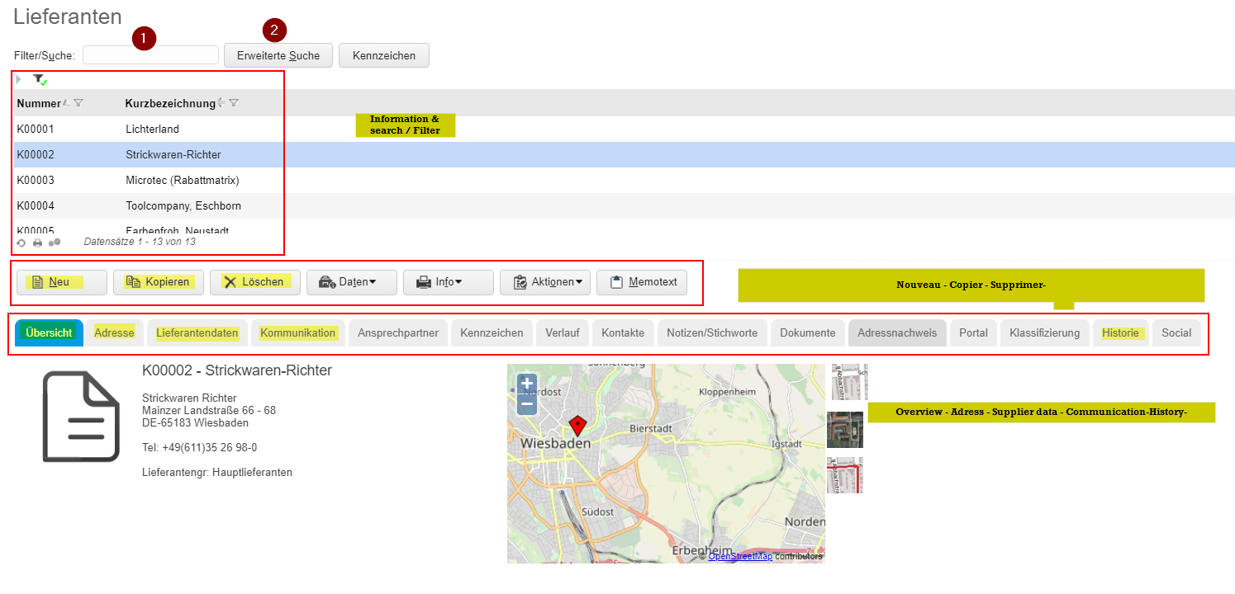

 |  |  |  |  |  |  | Berechtigung
 |  |  |  |  |  |  | Adresse
 |  |  |  |  |  |  | Lieferantendaten
 |  |  |  |  |  |  | Kommunikation
 |  |  |  |  |  |  | Historie

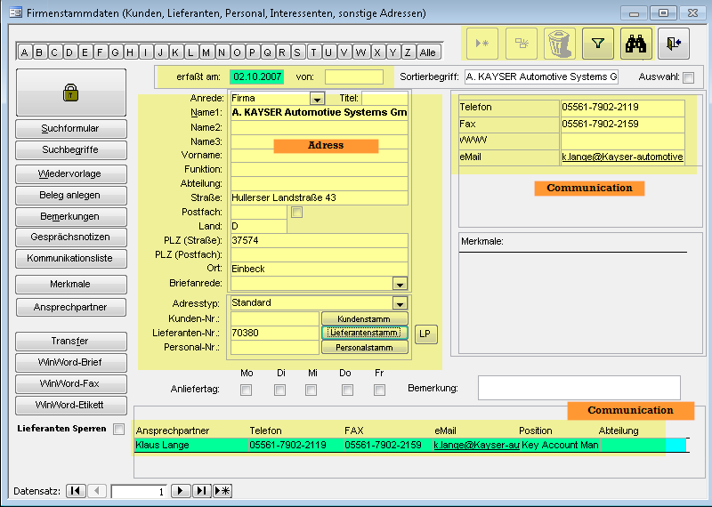

 |  |  | Querry Ansprechpartner

 |  |  | SELECT Ansprechpartner.Nummer, adressen.Nr, adressen.Name1, Ansprechpartner.Ansprechpartner
 |  |  | FROM Ansprechpartner INNER JOIN adressen ON Ansprechpartner.Nummer = adressen.Nr;

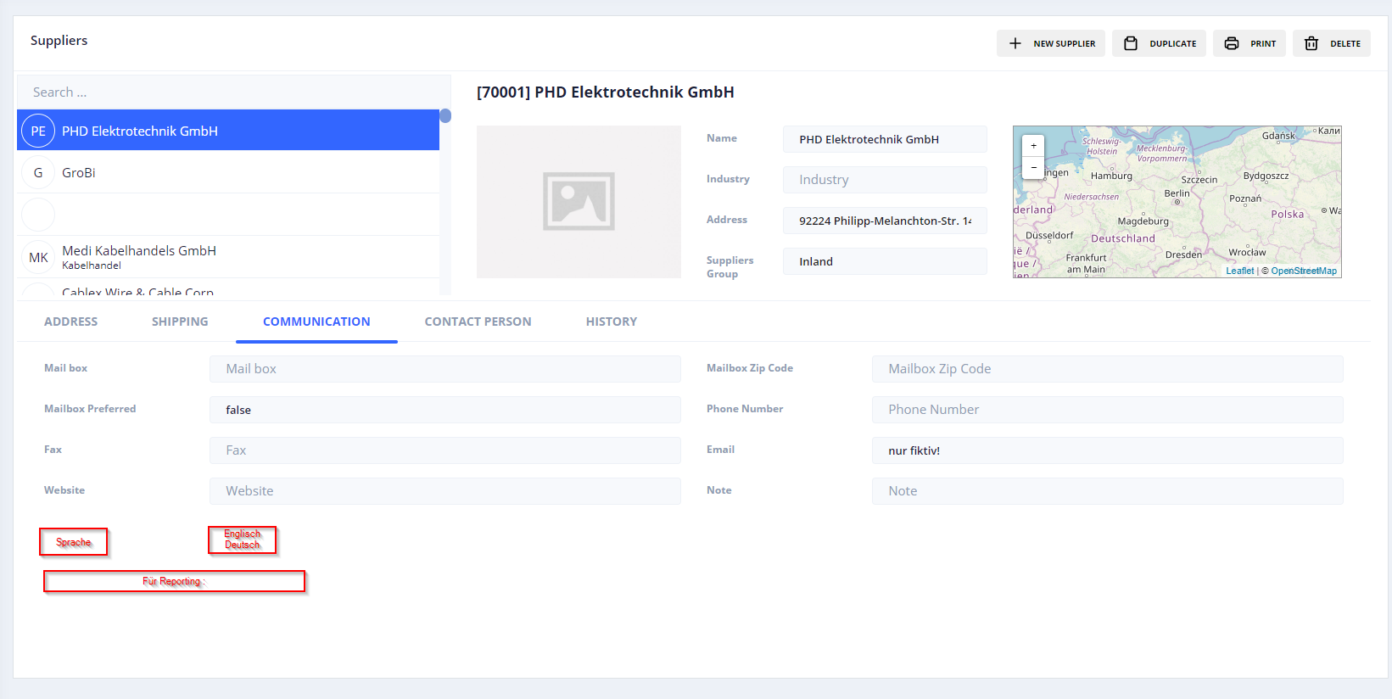

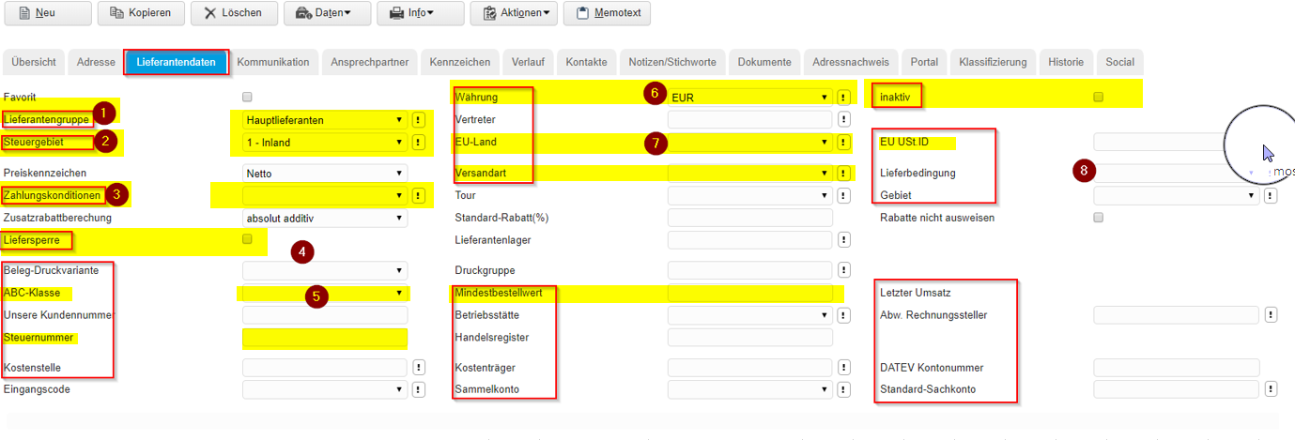

 |  | Liste deroulante
Liefersperre ( My Factory Ligne 137) = Champ "gesperrt für weitere Bestellungen" Tableau Lieferanten | 1 | Standardlieferanten | Sonstige Lieferanten
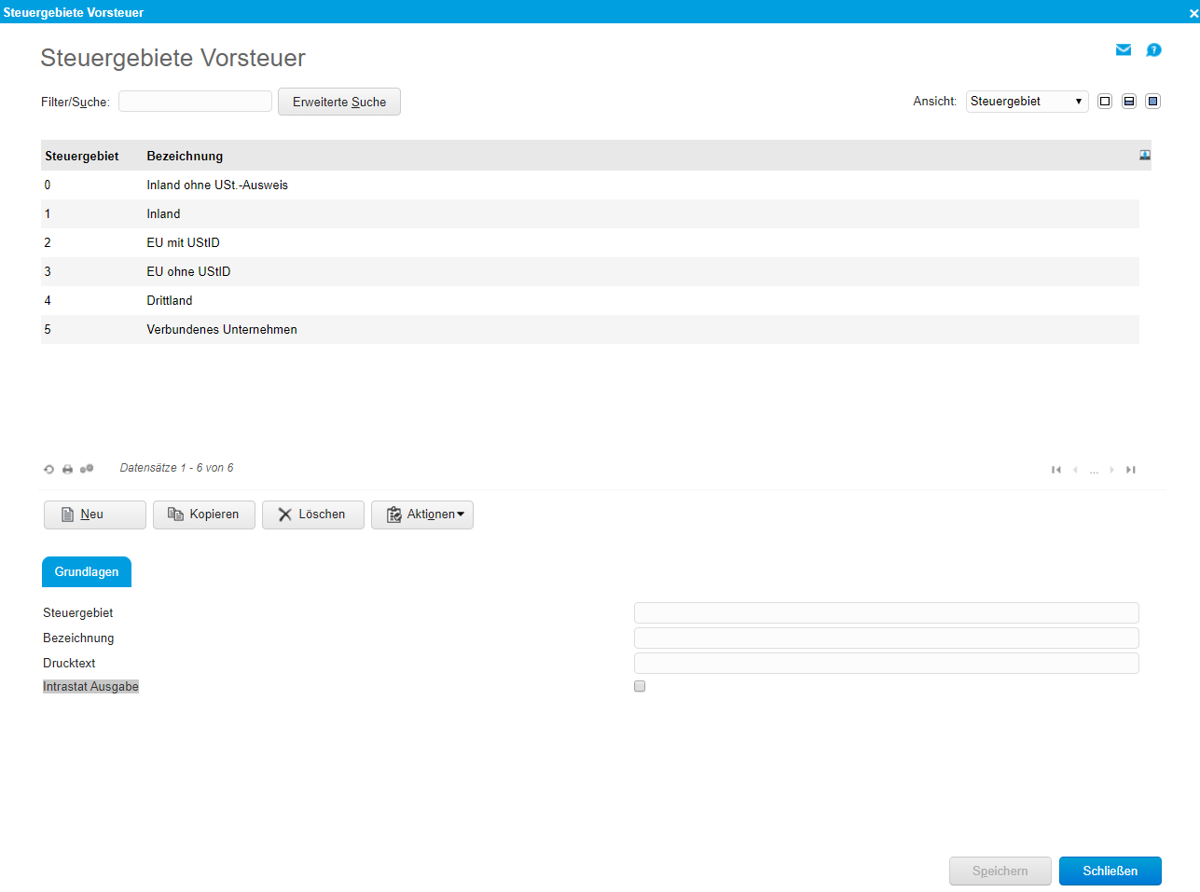
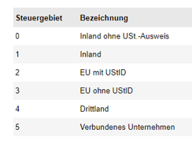
 | 2 | Tableau: | PSZ_lieferantengruppen
 |  |  |  | Ajout / Modification

 | 3 | Tableau | Konditionszuordnungstabelle

 | 4 | elemine

 | 5 | Choix | A B C

 | 6 | Liste deroulante | Tableau : Währungen |  | Ajout / Modification

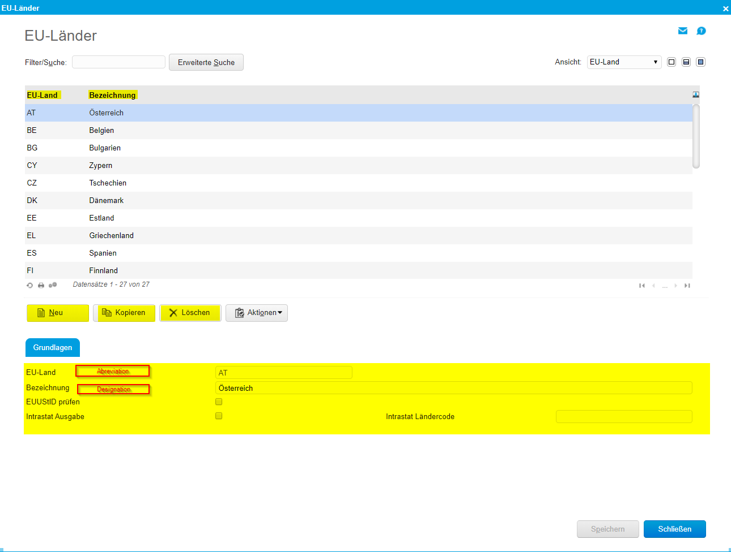
 | 7 | Liste deroulante | Nouveau Tableau

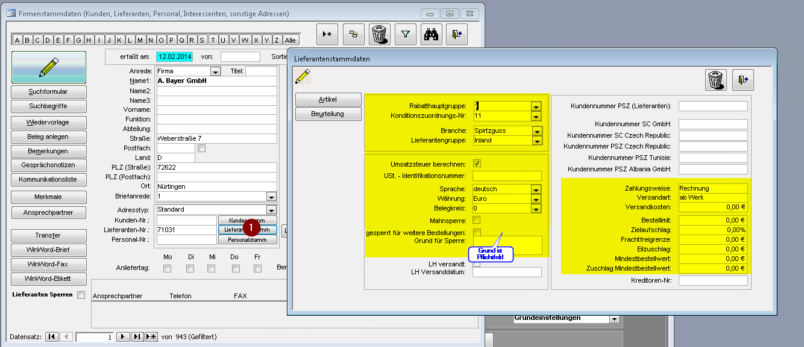

1. Lieferantenstamm:

Konditionszuordnung: Pflicht / obligatoire
Branche: Pflicht / obligatoire
Lieferantengruppe: Pflicht / obligatoire
Umsatzsteuer: Kann / Optional
UST-ID: Kann / Optional
Sprache: Pflicht / obligatoire
Währung: Pflicht / Obligatoire

Mahnsperre: Kann / Optional
Gesperrt: Kann / Optional
Grund für Sperre: Pflicht, wenn Haken bei Sperre gesetzt / obligatoire si Liefersperre/ Gesperrt True
Kundennummer PSZ: Kann / Optional
Zahlungsweise: Pflicht / obligatoire
Versandart: Pflicht / obligatoire
Versandkosten: Kann / Optional
Bestelllimit: Kann / Optional
Zielaufschlag: Kann / Optional
Frachtfreigrenze: Kann / Optional
Eilzuschlag: Kann / Optional
Mindestbestellwert: Kann / Optional
Zuschlag Mindestbestellwert: Kann / Optional
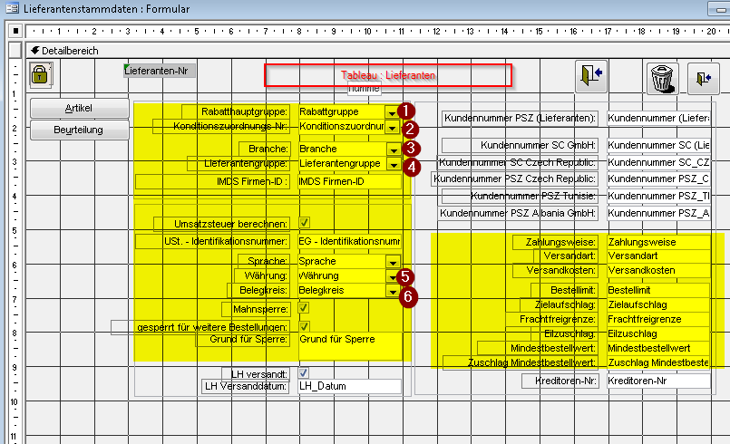

 |  |  |  |  |  |  |  | 1 | lieferantenstammdaten_rabatthauptgruppen
 |  |  |  |  |  |  |  | 2 | Konditionszuordnungstabelle
 |  |  |  |  |  |  |  | 3 | Nouveau Tableau
 |  |  |  |  |  |  |  | 4 | PSZ_Lieferantengruppen
 |  |  |  |  |  |  |  | 5 | Währungen
 |  |  |  |  |  |  |  | 6 | Belegkreise_Vorgaben

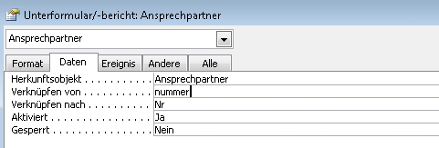
 |  |  |  |  |  | Querry
Contact Person |  | Tableau | Ansprechpartner |  | Liaison entre Tableau Lieferanten / Kunden avec Tableau Ansprechpartner
 |  |  |  |  |  | SELECT Ansprechpartner.Nummer, adressen.Nr, adressen.Name1, Ansprechpartner.Ansprechpartner
 |  |  |  |  |  | FROM Ansprechpartner INNER JOIN adressen ON Ansprechpartner.Nummer = adressen.Nr;

Auftragsbestätigung

1

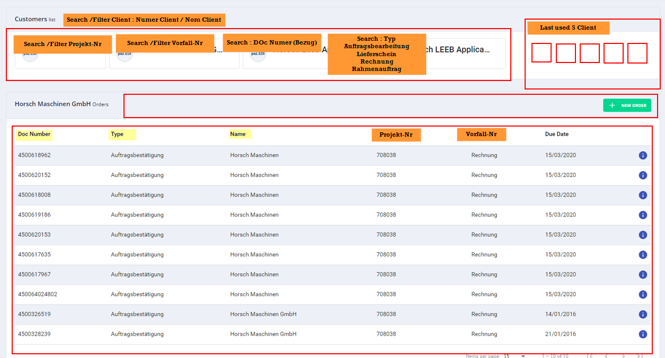
2

Artikelstamm
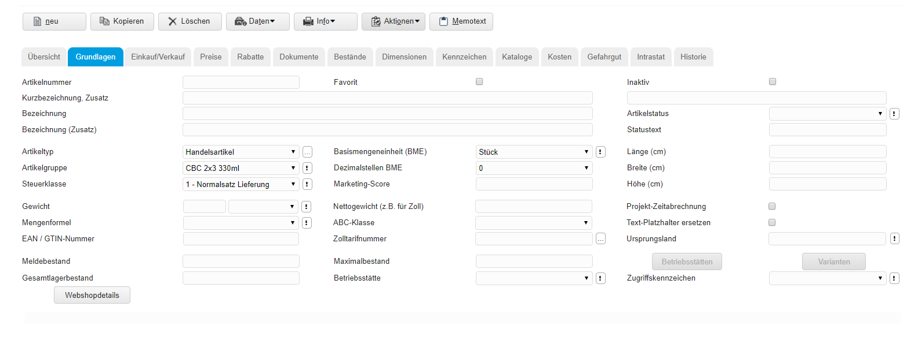
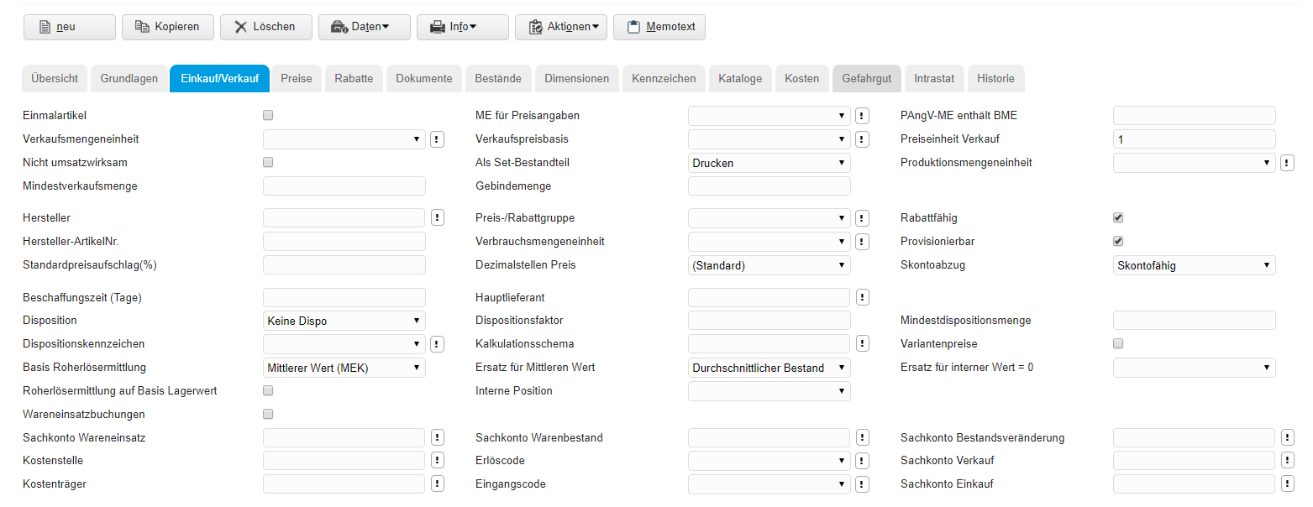
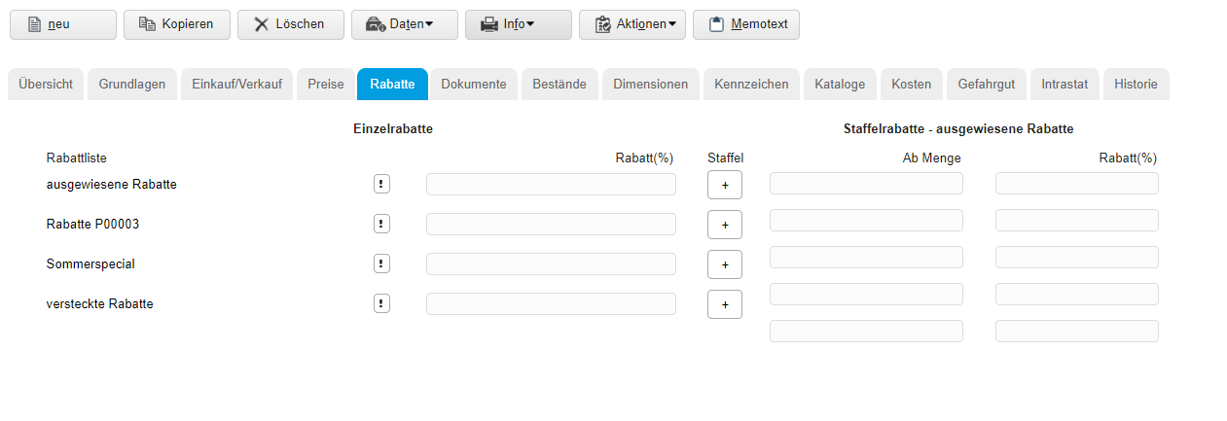
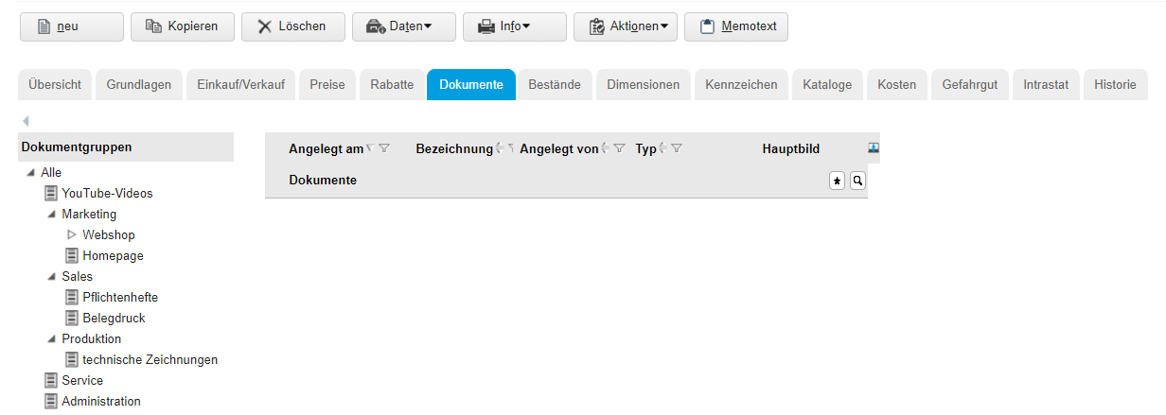
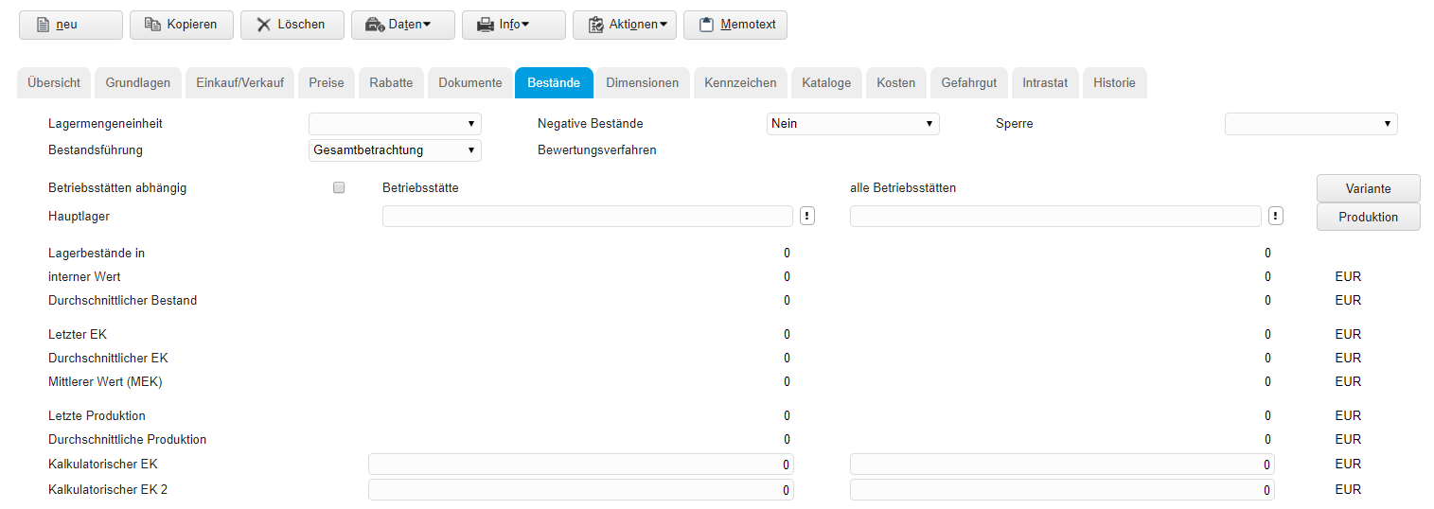
Artikelstammdaten | Grundlagen - Einkauf/verkauf - Preise -Rabatte - Dokumente - Bestände - Gefahrgut - Intrastat - Historie

Fertigung
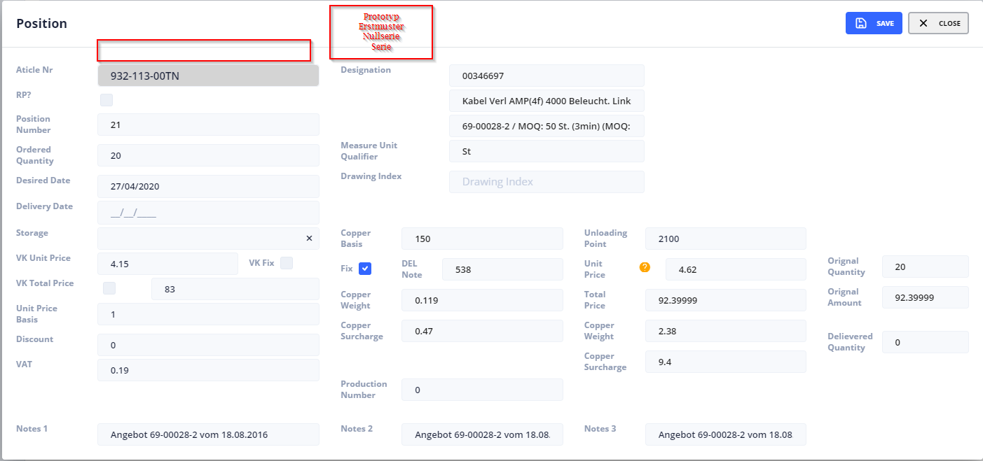
FR |  | DE
Création manuel de commande |  | Manuelle Auftragserstellung

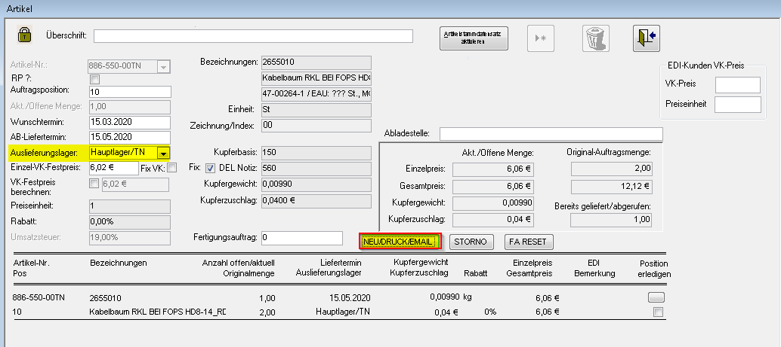

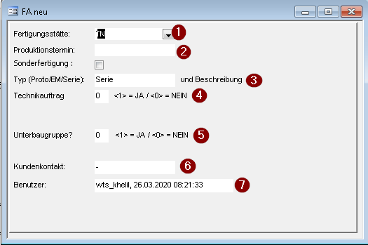

F
 |  | Definition & Numero | Mode Creation Manuell | Mode Creation Automatique
 |  | 1 | Function 1 | Selon Artikel Master Data
 |  | 2 | Manuell | Calcuale Selon : Pruktionslaufzeit Artikel + Export dauer + Verfügbarkeit Rohmaterial
4
 |  | 3 | Manuell | Selon Definition CS : Nouveau Champ Typ Position : Prototyp - Erstmuster - Nullserie - Serie + Bezug +Bemerkung
 |  | 4 | Manuell ( voir Details 1) | Standardmässig 0
5
 |  | 5 | Manuell ( voir Details 2) | Standardmässig 0 --> Export
 |  | 6 | Wird nicht mehr benötigt | wird nicht mehr benötigt
 |  | 7 | Information : User + Date + Time | Information : User + Date + Time
 |  | 8 | Bouton Validation | Bouton Validation

 |  | Function 1
 |  |  | 'Artikelnummer Authentifizieren Artikel_ganz = DLookup("Artikelnummer", "Artikel", "[Artikel-Nr]=" & Forms![angebote - artikel]![Artikel-Nr]) Land = Right(Artikel_ganz, 2) Laenge = Len(Artikel_ganz) ArtikelWolf = Left(Artikel_ganz, 3)

F
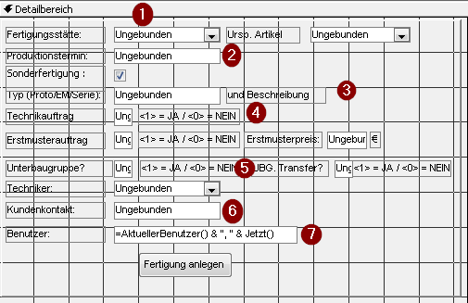
Nom du Formulaire | [PSZ_FA aus AB Eingabeformular |  | If Forms![angebote - artikel]![Lagerort_id] = 4 Then
 |  |  | If ArtikelWolf = "825" Or ArtikelWolf = "985" Or ArtikelWolf = "984" Or ArtikelWolf = "884" Or ArtikelWolf = "887" Then
 |  |  |  | Me.Fertigungsstätte = 42
 |  |  | ElseIf ArtikelWolf = "948" Or ArtikelWolf = "928" Or ArtikelWolf = "929" Or ArtikelWolf = "957" Then
 |  |  |  | Me.Fertigungsstätte = 60
 |  |  | Else
 |  |  |  | Me.Fertigungsstätte = 7

 |  |  | ElseIf Forms![angebote - artikel]![Lagerort_id] = 3 Then
 |  |  |  | Me.Fertigungsstätte = 6

 |  |  | ElseIf Forms![angebote - artikel]![Lagerort_id] = 24 Then
 |  |  |  | Me.Fertigungsstätte = 26

4
 |  |  | ElseIf Forms![angebote - artikel]![Lagerort_id] = 15 Then
 |  |  |  | Me.Fertigungsstätte = 15
 |  |  | Else
 | Details 1 |  |  | Me.Fertigungsstätte = 6

 | Standard

 | Technikauftrag=1

5
 | Details 2
 | Standard =0

 | Unterbaugruppe = 1

Sonstiges | If Artikel_ganz Like "Umbau*" Or Artikel_ganz Like "Reparatur*" Or Artikel_ganz Like "PC*" Or Artikel_ganz Like "Techn*" Or Artikel_ganz Like "Analyse*" Then Me.UrspArtikelnummer.Visible = True Me.UrspArtikelnummer_Bezeichnungsfeld.Visible = True End If
Le champ Urs.-Artikel S'affiche juste quand cette Condition et Vraix

User Interface

Manuelle Auftragserstellung
Création manuel de commande
F
Fertigungsstätte
Auto. + Dropdown (S1)
Urs.-Artikel
Usine de fabrication
Auto. + Dropdown (S1)
F
Orig.-Article
 |  |  |  |  |  |  | SELECT Lagerorte.Lagerort, Lagerorte.Lagerort_id FROM Lagerorte WHERE (((Lagerorte.Lagerort_id)=6 Or (Lagerorte.Lagerort_id)=7 Or (Lagerorte.Lagerort_id)=21 Or (Lagerorte.Lagerort_id)=15 Or (Lagerorte.Lagerort_id)=26 Or (Lagerorte.Lagerort_id)=42 Or (Lagerorte.Lagerort_id)=60)) ORDER BY Lagerorte.Lagerort;
 |  |  |  |  | S1
Produktionstermin
Manuell ( Date)
Dropdown (S2)
Dropdown (S2)
Date de Production
Manuell
Typ & Bemerkung
Manuell ( text)
Type et remarque
Manuell
Technikauftrag
Manuell ( True - False)
4
Commande Technique
Manuell ( True - False)
 |  |  |  |  | S2 | Article qui Seront affiche dans la liste de choix
Erstmuster
True - False
Erstmusterpreis
€
Premier échantillon
True - False
Prix
€
Einlagerung
Manuell ( True - False)
5
 |  |  |  |  | SELECT Artikel.Artikelnummer, Artikel.[Artikel-Nr], Artikel.[Bezeichnung 1], Artikel.Freigabestatus FROM Artikel WHERE (((Artikel.Artikelnummer) Not Like "Endkontroll*" And (Artikel.Artikelnummer) Not Like "Rep*" And (Artikel.Artikelnummer) Not Like "Umb*" And (Artikel.Artikelnummer) Not Like "Analy*" And (Artikel.Artikelnummer) Not Like "Technik*") AND ((Artikel.Freigabestatus)<>"O") AND ((Artikel.Stückliste)=Yes) AND ((Artikel.aktiv)=Yes)) ORDER BY Artikel.Artikelnummer;
Stockage
Manuell ( True - False)
Benutzer
Auto
Utilisateur
Auto
Bestätigung
Validation

Bestätigung : Validation

Urs.-Artikel
Check | Numero des Comanndes sont Unique :Multiuser Access
 | Ursp.-Artikel / Orogi.-Artikel est un champ Obligeatoire si la condition ( sonstiges / est vraix

Execution Macro | PSZ_FA aus AB neu anlegen II

Requette | Description | Code
Check | 1- FA pas encore créer : Fertigungsnummer = Null or 0
 | 2- Projekt-Nummer <> Null and <> 0
1 | Trouver le dernier Numero de FA | SELECT Max(Fertigung!Fertigungsnummer) AS [FA-Nr] INTO [PSZ_FA aus AB letzte FA Nummer] FROM Fertigung WHERE (((Fertigung.Mandant)=[Formulare]![PSZ_FA aus FA Eingabeformular]![Mandant]) AND ((Fertigung.Endkontrolle) Is Null));

2 | Insertion des donnees dans le Tableau Fertigung | INSERT INTO Fertigung ( Angebot_nr, Angebot_Artikel_Nr, Artikel_Nr, Anzahl, Lagerort_id, Fertigungsnummer, Datum, Termin_Fertigstellung, Termin_Bestätigt1, Kennzeichen, Preis, gebucht, Bemerkung, Originalanzahl, Bemerkung_Planung, Mandant, [Lagerort_id zubuchen], Techniker, Erstmuster, Technik, [Bemerkung ohne stätte], Termin_Ursprünglich, Quick_Area, KundenIndex, [Urs-Artikelnummer], UBG, UBGTransfer ) SELECT Angebote.Nr, [angebotene Artikel].Nr, [angebotene Artikel].[Artikel-Nr], [angebotene Artikel].Anzahl, Formulare![PSZ_FA aus AB Eingabeformular]!Fertigungsstätte AS Ausdr9, [PSZ_FA aus AB letzte FA Nummer]![FA-Nr]+1 AS Ausdr1, Date() AS Ausdr2, ([angebotene Artikel]!Liefertermin-3) AS Ausdr3, Formulare![PSZ_FA aus AB Eingabeformular]!Produktionstermin AS Ausdr4, "gesperrt" AS Ausdr5, IIf(Formulare![PSZ_FA aus AB Eingabeformular]!Erstmuster="1",artikel_kalkulatorische_kosten!Betrag+Formulare![PSZ_FA aus AB Eingabeformular]!Erstmusterpreis,artikel_kalkulatorische_kosten!Betrag) AS Preis, No AS Ausdr6, (Angebote![Vorname/NameFirma] & ": " & Angebote!Bezug & ", " & Formulare![PSZ_FA aus AB Eingabeformular]![FA Typ] & ", " & Formulare![PSZ_FA aus AB Eingabeformular]!Kontakt) AS Ausdr8, [angebotene Artikel].Anzahl, "Erstellt: " & Formulare![PSZ_FA aus AB Eingabeformular]!Benutzer AS Ausdr10, Angebote.Mandant, [angebotene Artikel].Lagerort_id, Formulare![PSZ_FA aus AB Eingabeformular]!Techniker AS Techniker, IIf(Formulare![PSZ_FA aus AB Eingabeformular]!Erstmuster="1",Yes,No) AS Erstmuster, IIf(Formulare![PSZ_FA aus AB Eingabeformular]!Technik="1",Yes,No) AS Technik, ("Eigenfertigung , " & Angebote![Vorname/NameFirma] & ": " & Angebote!Bezug & ", " & ". ") AS Ausdr12, Formulare![PSZ_FA aus AB Eingabeformular]!Produktionstermin AS Ausdr14, Formulare![PSZ_FA aus AB Eingabeformular]!Quick_Area AS Ausdr7, Artikel.Index_Kunde, Formulare![PSZ_FA aus AB Eingabeformular]!UrspArtikelnummer AS Ausdr11, Formulare![PSZ_FA aus AB Eingabeformular]!UBG AS Ausdr13, Formulare![P

 | Les Tableaux necessaires: angebotene Artikel Angebote Artikel Lagerorte artikel_kalkulatorische_kosten

3 | Trouver le Prix de vente selon Prix de vente degressif par quantite Tableaux necessaire: Artikel - Preisgruppen -artikel_kalkulatorische_kosten | SELECT Artikel.[Artikel-Nr], IIf(Preisgruppen.ME4>0 And Formulare![PSZ_FA aus FA Eingabeformular]!Menge<=Preisgruppen.ME4 And Formulare![PSZ_FA aus FA Eingabeformular]!Menge>Preisgruppen.ME3 And Not IsNull(Preisgruppen.Staffelpreis4),'S4',IIf(Preisgruppen.ME3>0 And Formulare![PSZ_FA aus FA Eingabeformular]!Menge<=Preisgruppen.ME3 And Formulare![PSZ_FA aus FA Eingabeformular]!Menge>Preisgruppen.ME2 And Not IsNull(Preisgruppen.Staffelpreis3),'S3',IIf(Preisgruppen.ME2>0 And Formulare![PSZ_FA aus FA Eingabeformular]!Menge<=Preisgruppen.ME2 And Formulare![PSZ_FA aus FA Eingabeformular]!Menge>Preisgruppen.ME1 And Not IsNull(Preisgruppen.Staffelpreis2),'S2',IIf(Preisgruppen.ME1>0 And Formulare![PSZ_FA aus FA Eingabeformular]!Menge<=Preisgruppen.ME1 And Not IsNull(Preisgruppen.Staffelpreis1),'S1','S0')))) AS TypeStaff, Artikel.Artikelnummer INTO T_Staffe_vorhandeln FROM (Artikel INNER JOIN Preisgruppen ON Artikel.[Artikel-Nr] = Preisgruppen.[Artikel-Nr]) INNER JOIN artikel_kalkulatorische_kosten ON Artikel.[Artikel-Nr] = artikel_kalkulatorische_kosten.[artikel-nr] WHERE (((Artikel.[Artikel-Nr])=[Formulare]![PSZ_FA aus FA Eingabeformular]![Artikelnummer]));

4 | Update Preis Fertigung Tableaux necessaire: Fertigung- Artikel Preisgruppen artikel_kalkulatorische_kosten Staffelpreis_Konditionzuordnung T_Staffe_vorhandeln | UPDATE (((Artikel INNER JOIN artikel_kalkulatorische_kosten ON Artikel.[Artikel-Nr] = artikel_kalkulatorische_kosten.[artikel-nr]) INNER JOIN Preisgruppen ON Artikel.[Artikel-Nr] = Preisgruppen.[Artikel-Nr]) INNER JOIN T_Staffe_vorhandeln ON Artikel.[Artikel-Nr] = T_Staffe_vorhandeln.[Artikel-Nr]) LEFT JOIN Staffelpreis_Konditionzuordnung ON (T_Staffe_vorhandeln.TypeStaff = Staffelpreis_Konditionzuordnung.Staffelpreis_Typ) AND (T_Staffe_vorhandeln.[Artikel-Nr] = Staffelpreis_Konditionzuordnung.Artikel_Nr), Fertigung INNER JOIN T_Max_Id_Fertgung ON Fertigung.ID = T_Max_Id_Fertgung.Max_ID SET Fertigung.Preis = IIf([Formulare]![PSZ_FA aus AB Eingabeformular]![Erstmuster]="1",[artikel_kalkulatorische_kosten]![Betrag]+[Formulare]![PSZ_FA aus AB Eingabeformular]![Erstmusterpreis],IIf([T_Staffe_vorhandeln].[TypeStaff]='S1' Or [T_Staffe_vorhandeln].[TypeStaff]='S2' Or [T_Staffe_vorhandeln].[TypeStaff]='S3' Or [T_Staffe_vorhandeln].[TypeStaff]='S4',[Staffelpreis_Konditionzuordnung].[Betrag],[artikel_kalkulatorische_kosten].[Betrag])), Fertigung.Zeit = IIf([T_Staffe_vorhandeln].[TypeStaff]='S1' Or [T_Staffe_vorhandeln].[TypeStaff]='S2' Or [T_Staffe_vorhandeln].[TypeStaff]='S3' Or [T_Staffe_vorhandeln].[TypeStaff]='S4',[Staffelpreis_Konditionzuordnung].[ProduKtionzeit],[Artikel].[Produktionszeit]);

5 | Insertion en table Fertigung_Positionen (les position de nouvel FA) Tableaux necessaire: Fertigung- Stücklisten [PSZ_FA aus AB letzte FA Nummer](Dernier FA crée) | INSERT INTO Fertigung_Positionen ( ID_Fertigung_HL, ID_Fertigung, Artikel_Nr, Anzahl, Lagerort_ID, buchen, Vorgang_Nr, [ME gebucht] ) SELECT Fertigung.ID, Fertigung.ID, Stücklisten.[Artikel-Nr des Bauteils], Fertigung!Anzahl*Stücklisten!Anzahl AS Ausdr1, Fertigung.Lagerort_id, Yes AS Ausdr2, Stücklisten.Vorgang_Nr, No AS Ausdr3 FROM [PSZ_FA aus AB letzte FA Nummer], Fertigung INNER JOIN Stücklisten ON Fertigung.Artikel_Nr = Stücklisten.[Artikel-Nr] WHERE (((Fertigung.Fertigungsnummer)=[PSZ_FA aus AB letzte FA Nummer]![FA-Nr]+1));

6 | Mise A jour en table Fertigung | UPDATE [PSZ_FA aus AB letzte FA Nummer], Fertigung SET Fertigung.gebucht = Yes, Fertigung.Kennzeichen = "Offen" WHERE (((Fertigung.Fertigungsnummer)=[PSZ_FA aus AB letzte FA Nummer]![FA-Nr]+1));

7 | Mise A jour en table Fertigung Tableaux necessaire: Fertigung- Lager | UPDATE [PSZ_FA aus AB letzte FA Nummer], Lagerorte INNER JOIN Fertigung ON Lagerorte.Lagerort_id = Fertigung.Lagerort_id SET Fertigung.Bemerkung = Lagerorte!Lagerort & ", " & Fertigung!Bemerkung WHERE (((Fertigung.Fertigungsnummer)=[PSZ_FA aus AB letzte FA Nummer]![FA-Nr]+1));

8 | Mise a jour en table fertigung Tableux necessaire : fertigung Lager | UPDATE [PSZ_FA aus AB letzte FA Nummer], Lagerorte INNER JOIN Fertigung ON Lagerorte.Lagerort_id = Fertigung.Lagerort_id SET Fertigung.Bemerkung = Fertigung!Bemerkung, Fertigung.[Bemerkung ohne stätte] = Fertigung![Bemerkung ohne stätte] WHERE (((Fertigung.Fertigungsnummer)=[PSZ_FA aus AB letzte FA Nummer]![FA-Nr]+1));

9
 | Mise a jour en table angebotene Artikel Tableux necessaire : Fertigung angebotene Artikel | UPDATE [PSZ_FA aus AB letzte FA Nummer], Fertigung INNER JOIN [angebotene Artikel] ON Fertigung.Angebot_Artikel_Nr = [angebotene Artikel].Nr SET [angebotene Artikel].Fertigungsnummer = Fertigung!Fertigungsnummer WHERE (((Fertigung.Fertigungsnummer)=[PSZ_FA aus AB letzte FA Nummer]![FA-Nr]+1));

10 | Mise A jour en table fertigung tableux necessaire : Fertgung artikel_kalkulatorische_kosten Artikel | UPDATE [PSZ_FA aus AB letzte FA Nummer], (Fertigung INNER JOIN Artikel ON Fertigung.Artikel_Nr = Artikel.[Artikel-Nr]) INNER JOIN artikel_kalkulatorische_kosten ON Artikel.[Artikel-Nr] = artikel_kalkulatorische_kosten.[artikel-nr] SET Fertigung.Preis = artikel_kalkulatorische_kosten!Betrag, Fertigung.Zeit = Artikel!Produktionszeit WHERE (((Fertigung.Fertigungsnummer)=[PSZ_FA aus AB letzte FA Nummer]![FA-Nr]+1) AND ((artikel_kalkulatorische_kosten.Kostenart)="Arbeitskosten"));

11 | Requete pour decouvrie les Gewek de FA(Requete temporaire pour obtenir les gewerk de FA ) le numero 1996380 est un exemple de FA, dans cette cas il faut le Remplacer par le derniere numero de FA
 |  | SELECT T.Gewerk, T.Fertigungsnummer FROM ( SELECT Artikel_1.Artikelnummer AS Artikelnummer1, Artikel_1.[Bezeichnung 1] AS B1, Artikel_1.[Bezeichnung 2] AS B2, Fertigung.Anzahl AS Anzahl1, Lagerorte.Lagerort AS L1, Fertigung.Fertigungsnummer, Fertigung.Datum, Fertigung.Termin_Fertigstellung, Fertigung.Kennzeichen, Fertigung.Bemerkung, Artikel.Artikelnummer, Artikel.[Bezeichnung 1], Artikel.[Bezeichnung 2], Fertigung_Positionen.Anzahl, Fertigung_Positionen.Arbeitsanweisung, Fertigung_Positionen.Fertiger, Fertigung_Positionen.Termin_Soll, Fertigung_Positionen.Bemerkungen, Lagerorte_1.Lagerort, Artikel_1.EAN, artikel_kalkulatorische_kosten.Betrag, Artikel_1.Freigabestatus, Fertigung.Zeit AS Produktionszeit, Fertigung.Termin_Bestätigt1, Fertigung.Erstmuster, Artikel_1.[Freigabestatus TN intern] , Artikel_1.Index_Kunde, Fertigung.[Lagerort_ID zubuchen], Fertigung.Mandant, Artikel_1.Sysmonummer AS S1, Artikel.Sysmonummer, Artikel_1.[UL Etikett], Fertigung.Technik, Fertigung.Techniker, Artikel_1.Kanban, Artikel_1.Verpackungsart, Artikel_1.Verpackungsmenge, Artikel_1.Losgroesse, Fertigung.Quick_Area, Artikel_1.Artikelfamilie_Kunde, Artikel_1.Artikelfamilie_Kunde_Detail1, Artikel_1.Artikelfamilie_Kunde_Detail2, Artikel.Klassifizierung, Artikelstamm_Klassifizierung.Bezeichnung, Artikelstamm_Klassifizierung.Nummernkreis, Artikelstamm_Klassifizierung.Kupferzahl, Artikelstamm_Klassifizierung.ID, Artikelstamm_Klassifizierung.Gewerk FROM (((Lagerorte AS Lagerorte_1 INNER JOIN ((Artikel AS Artikel_1 INNER JOIN (Artikel INNER JOIN (Fertigung INNER JOIN Fertigung_Positionen ON Fertigung.ID = Fertigung_Positionen.ID_Fertigung) ON Artikel.[Artikel-Nr] = Fertigung_Positionen.Artikel_Nr) ON Artikel_1.[Artikel-Nr] = Fertigung.Artikel_Nr) INNER JOIN Lagerorte ON Fertigung.Lagerort_ID = Lagerorte.Lagerort_ID) ON Lagerorte_1.Lagerort_ID = Fertigung_Positionen.Lagerort_ID) LEFT JOIN artikel_kalkulatorische_kosten ON Artikel_1.[Artikel-Nr] = artikel_kalkulatorische_kosten.[Artikel-Nr]) INNE

12 | Mise a jour en table Fertigung , (Gewerke zu FA ermitteln02) est le resultat de requete precedent | UPDATE [Gewerke zu FA ermitteln02] INNER JOIN Fertigung ON [Gewerke zu FA ermitteln02].Fertigungsnummer=Fertigung.Fertigungsnummer SET Fertigung.[Gewerk 1] = "False" WHERE ((([Gewerke zu FA ermitteln02].Gewerk)='Gewerk 1'));

13 | Mise a jour en table Fertigung , (Gewerke zu FA ermitteln02) est le resultat de requete precedent | UPDATE [Gewerke zu FA ermitteln02] INNER JOIN Fertigung ON [Gewerke zu FA ermitteln02].Fertigungsnummer = Fertigung.Fertigungsnummer SET Fertigung.[Gewerk 2] = "False" WHERE ((([Gewerke zu FA ermitteln02].Gewerk)='Gewerk 2'));

14 | Mise a jour en table Fertigung , (Gewerke zu FA ermitteln02) est le resultat de requete precedent | UPDATE [Gewerke zu FA ermitteln02] INNER JOIN Fertigung ON [Gewerke zu FA ermitteln02].Fertigungsnummer = Fertigung.Fertigungsnummer SET Fertigung.[Gewerk 3] = "False" WHERE ((([Gewerke zu FA ermitteln02].Gewerk)='Gewerk 3'));

15 | Update en Table Fertigung : le table T_Max_Id_Fertgung contient le dernier numero de FA Tableux necessaire : Artikel Fertigung Staffelpreis_Konditionzuordnung Preisgruppen artikel_kalkulatorische_kosten T_Staffe_vorhandeln | UPDATE (((Artikel INNER JOIN artikel_kalkulatorische_kosten ON Artikel.[Artikel-Nr] = artikel_kalkulatorische_kosten.[artikel-nr]) INNER JOIN Preisgruppen ON Artikel.[Artikel-Nr] = Preisgruppen.[Artikel-Nr]) INNER JOIN T_Staffe_vorhandeln ON Artikel.[Artikel-Nr] = T_Staffe_vorhandeln.[Artikel-Nr]) LEFT JOIN Staffelpreis_Konditionzuordnung ON (T_Staffe_vorhandeln.TypeStaff = Staffelpreis_Konditionzuordnung.Staffelpreis_Typ) AND (T_Staffe_vorhandeln.[Artikel-Nr] = Staffelpreis_Konditionzuordnung.Artikel_Nr), Fertigung INNER JOIN T_Max_Id_Fertgung ON Fertigung.ID = T_Max_Id_Fertgung.Max_ID SET Fertigung.Preis = IIf([Formulare]![PSZ_FA aus AB Eingabeformular]![Erstmuster]="1",[artikel_kalkulatorische_kosten]![Betrag]+[Formulare]![PSZ_FA aus AB Eingabeformular]![Erstmusterpreis],IIf([T_Staffe_vorhandeln].[TypeStaff]='S1' Or [T_Staffe_vorhandeln].[TypeStaff]='S2' Or [T_Staffe_vorhandeln].[TypeStaff]='S3' Or [T_Staffe_vorhandeln].[TypeStaff]='S4',[Staffelpreis_Konditionzuordnung].[Betrag],[artikel_kalkulatorische_kosten].[Betrag])), Fertigung.Zeit = IIf([T_Staffe_vorhandeln].[TypeStaff]='S1' Or [T_Staffe_vorhandeln].[TypeStaff]='S2' Or [T_Staffe_vorhandeln].[TypeStaff]='S3' Or [T_Staffe_vorhandeln].[TypeStaff]='S4',[Staffelpreis_Konditionzuordnung].[ProduKtionzeit],[Artikel].[Produktionszeit]);

Reporting FA
 | Type | Technique
 |  | [Artikel-Nr]=16584 |  |  | PSZ_FA aus AB Fertigungsauftrag Technik Änderung | Langue CZ
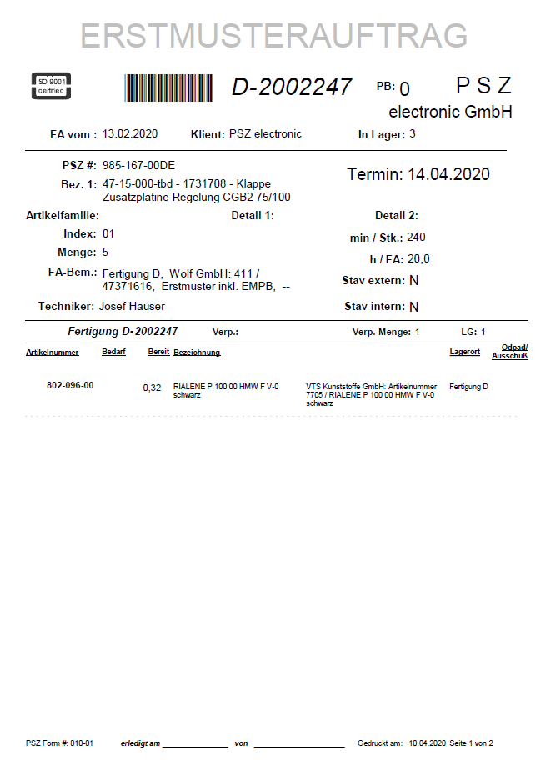

 |  | Standard |  |  | PSZ_FA aus AB Fertigungsauftrag | Langue CZ
 |  | [Artikel-Nr]<>16584 |  |  | PSZ_FA aus AB Fertigungsauftrag SYSMO | Langue Allemand

 |  | Laufkarte |  |  | PSZ_FA Laufkarte Schneiderei | au moins G1 +G2+G1 = 1

TYP : Standard |  |  |  | Fertigung.Artikel_Nr<>16584

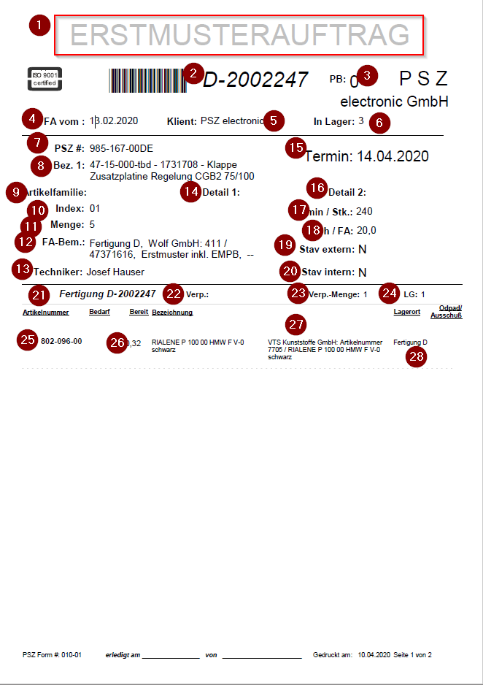

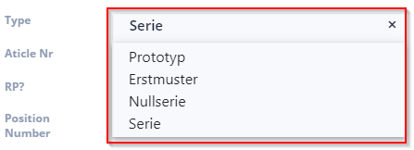
 |  |  |  |  |  | 1

 |  |  |  |  |  | 2 | Fertigung.Fertigungsnummer
 |  |  |  |  |  | 3 | Artikel.Halle
 |  |  |  |  |  | 4 | Fertigung.Datum |  | Jointure entre table Fertigung et Artikle inner join on Artikel.[Artikel-Nr]=Fertigung.Artikel_Nr
 |  |  |  |  |  | 5 | Fertigung.Mandant |  | Jointure entre table fertigung et table Fertigung_Positionen : inner join on Fertigung.Id=Fertigung_Positionen.Fertigung_Positionen.ID_Fertigung
 |  |  |  |  |  | 6 | Fertigung.Lagerort_id zubuchen |  | Jointure en table Artikel1 et table Fertigung_Positionen :inner join on Fertigung_Positionen .Artikel_Nr=Artikel1.[Artikel-Nr] Rq: Artikel1 est un alis de table Artikel
 |  |  |  |  |  | 7 | Artikel.Artikelnummer |  | Jointure entre table lagerort1 et Fertigung_Position : inner join or Lagerorte_1.Lagerort_ID = Fertigung_Positionen.Lagerort_ID Rq : Lagerort_ID est alias de table Lagerort
 |  |  |  |  |  | 8 | Artikel.Bezeichnung 1
 |  |  |  |  |  | 9 | Artikel.Artikelfamilie_Kunde
 |  |  |  |  |  | 10 | fertigung.Index_Kunden
 |  |  |  |  |  | 11 | Fertigung.Anzahl
 |  |  |  |  |  | 12 | Fertigung.bemerkung
 |  |  |  |  |  | 13 | Fertigung.Techniker
 |  |  |  |  |  | 14 | Artikel.Artikelfamilie_Kunde_Detail1
 |  |  |  |  |  | 15 | Fertigung.Termin_Bestätigt1
 |  |  |  |  |  | 16 | Artikel_1.Artikelfamilie_Kunde_Detail2
 |  |  |  |  |  | 17 | Fertigung.Zeit
 |  |  |  |  |  | 18 | (Fertigung.Anzahl)*(Fertigung.Zeit)/60
 |  |  |  |  |  | 19 | Artikel.Freigabestatus
 |  |  |  |  |  | 20 | Artikel.[Freigabestatus TN intern]
 |  |  |  |  |  | 21 | Fertigung.Fertigungsnummer
 |  |  |  |  |  | 22 | Artikel.Verpackungsart
 |  |  |  |  |  | 23 | Artikel.Verpackungsmenge
 |  |  |  |  |  | 24 | Artikel.Losgroess
 |  |  |  |  |  | 25 | Artikel1.Artikelnummer
 |  |  |  |  |  | 26 | Fertigung_Positionen.Anzahl
 |  |  |  |  |  | 27 | Artikel1.[Bezeichnung 1]
 |  |  |  |  |  | 28 | Lagerorte_1.Lagerort

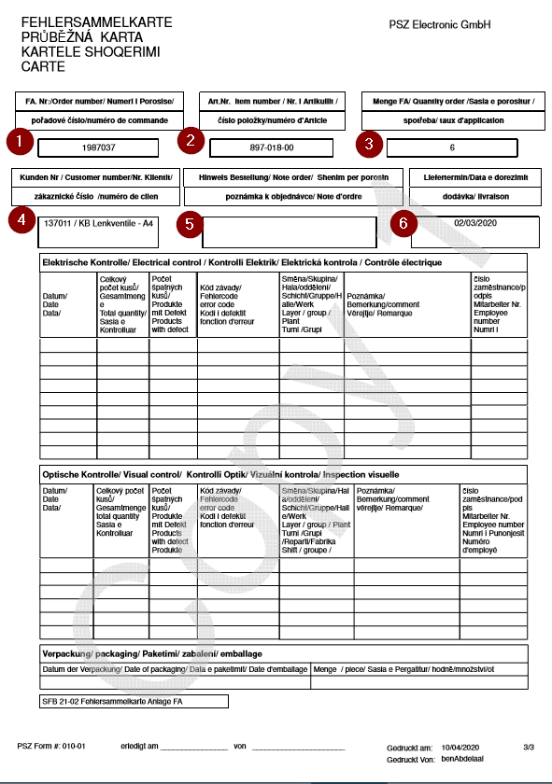
 |  |  |  |  |  | 1 | Fertigung.fertigungsnummer
 |  |  |  |  |  | 2 | Artikel.Artiklnummer
 |  |  |  |  |  | 3 | Fertigung.Anzahl
 |  |  |  |  |  | 4 | Artikel.Bezeichnung 1
 |  |  |  |  |  | 5 | Fertigung.bemerkung
 |  |  |  |  |  | 6 | Fertigung.Termin_Bestätigt1

 |  |  | Laufkarte
 |  |  |  |  |  |  |  | La premier partie (en carre rouge) est toujour fixe en rapport

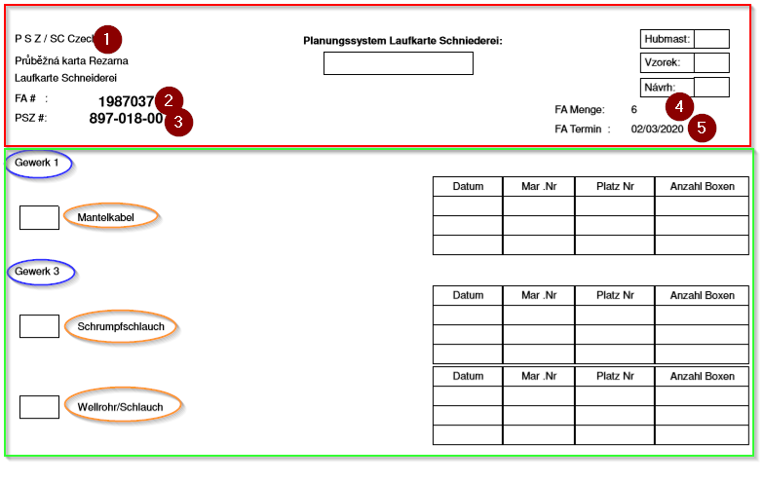
 |  |  |  |  |  |  | 1 | Si fertigung.Lagerort_ID 7 "P S Z Tunisie S.a.r.l" sinon si fertigung.Lagerort_ID=6 "PSZ/SC Czech" si non si fertigung.Lagerort_ID=26 alors "PSZ Albania" sinon si fertigung.Lagerort_ID=15 alors "PSZ D"
 |  |  |  |  |  |  | 2 | Fertigung.fertigungsnummer
 |  |  |  |  |  |  | 3 | Artikel.Artikelnummer
 |  |  |  |  |  |  | 4 | Fertigung.Anzahl
 |  |  |  |  |  |  | 5 | Fertigung.Termin_Bestätigt1

 |  |  |  |  |  |  |  | La deuxieme Partie est modifiable selon les Positions de FA
 |  |  |  |  |  |  |  | Dans cette partie en cherche dans les position de FA ,il y at'il des positons qu'il faut couper et ces position appartien en Famille de Gewerk 1 ou Famille de Gewerk 2 ou Famille de Gewerk 3 , et apres on affiche les famille qui sont trouvee en position de cette FA et pour chaque Gewerk en affiche leur position

 |  |  |  |  |  |  |  | Requete pour decouvrire les famille des position des FA: SELECT T.Klassifizierung, T.Gewerk, T.Artikelnummer1, T.Anzahl1 , T.Termin_Bestätigt1, T.Fertigungsnummer, T.Bezeichnung, T.B1 AS FGArtikelBZ1, T.Artikelfamilie_Kunde FROM ( SELECT Artikel_1.Artikelnummer AS Artikelnummer1, Artikel_1.[Bezeichnung 1] AS B1, Artikel_1.[Bezeichnung 2] AS B2, Fertigung.Anzahl AS Anzahl1, Lagerorte.Lagerort AS L1, Fertigung.Fertigungsnummer, Fertigung.Datum, Fertigung.Termin_Fertigstellung, Fertigung.Kennzeichen, Fertigung.Bemerkung, Artikel.Artikelnummer, Artikel.[Bezeichnung 1], Artikel.[Bezeichnung 2], Fertigung_Positionen.Anzahl, Fertigung_Positionen.Arbeitsanweisung, Fertigung_Positionen.Fertiger, Fertigung_Positionen.Termin_Soll, Fertigung_Positionen.Bemerkungen, Lagerorte_1.Lagerort, Artikel_1.EAN, artikel_kalkulatorische_kosten.Betrag, Artikel_1.Freigabestatus, Fertigung.Zeit AS Produktionszeit, Fertigung.Termin_Bestätigt1, Fertigung.Erstmuster, Artikel_1.[Freigabestatus TN intern] , Artikel_1.Index_Kunde, Fertigung.[Lagerort_ID zubuchen], Fertigung.Mandant, Artikel_1.Sysmonummer AS S1, Artikel.Sysmonummer, Artikel_1.[UL Etikett], Fertigung.Technik, Fertigung.Techniker, Artikel_1.Kanban, Artikel_1.Verpackungsart, Artikel_1.Verpackungsmenge, Artikel_1.Losgroesse, Fertigung.Quick_Area, Artikel_1.Artikelfamilie_Kunde, Artikel_1.Artikelfamilie_Kunde_Detail1, Artikel_1.Artikelfamilie_Kunde_Detail2, Artikel.Klassifizierung, Artikelstamm_Klassifizierung.Bezeichnung, Artikelstamm_Klassifizierung.Nummernkreis, Artikelstamm_Klassifizierung.Kupferzahl, Artikelstamm_Klassifizierung.ID, Artikelstamm_Klassifizierung.Gewerk FROM (((Lagerorte AS Lagerorte_1 INNER JOIN ((Artikel AS Artikel_1 INNER JOIN (Artikel INNER JOIN (Fertigung INNER JOIN Fertigung_Positionen ON Fertigung.ID = Fertigung_Positionen.ID_Fertigun

TYP : Technik |  |  |  | Fertigung.Artikel_Nr=16584

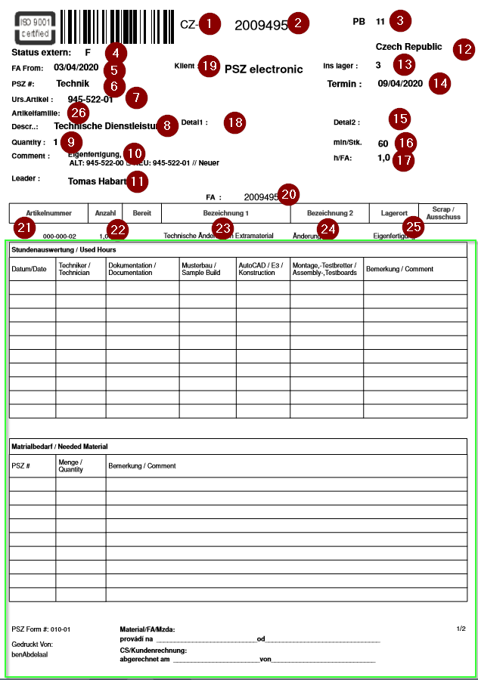
 |  |  |  |  |  | 1 | Si Fertigung.Lagerort_ID=6 alors "CZ" sinon si Fertigung.Lagerort_ID=7 alors "TN" sinon si Fertigung.Lagerort_ID=60 alors "BETN" sinon si Fertigung.Lagerort_ID=42 alors "KHTN" sinon si Fertigung.Lagerort_ID=26 alors "AL" sinon si Fertigung.Lagerort_ID=15 alors"D"
 |  |  |  |  |  | 2 | Fertifung.fertigungsnummer
 |  |  |  |  |  | 3 | Artikel.Halle
 |  |  |  |  |  | 4 | Artikel.Freigabestatus
 |  |  |  |  |  | 5 | Fertigung.Datum
 |  |  |  |  |  | 6 | Artikel.Artikelnummer
 |  |  |  |  |  | 7 | Fertigung.[Urs-Artikelnummer]
 |  |  |  |  |  | 8 | Artikel.[Bezeichnung 1]
 |  |  |  |  |  | 9 | Fertigung.Anzahl
 |  |  |  |  |  | 10 | Fertigung.bemerkung
 |  |  |  |  |  | 11 | Fertigung.Techniker
 |  |  |  |  |  | 12 | Si Fertigung.Lagerort_ID=6 alors "Czech Republic" sinon si Fertigung.Lagerort_ID=7 alors "Tunisie sarl" sinon si Fertigung.Lagerort_ID=60 alors "Tunisie sarl" sinon si Fertigung.Lagerort_ID=42 alors "Tunisie sarl" sinon si Fertigung.Lagerort_ID=26 alors "Albania" sinon si Fertigung.Lagerort_ID=15 alors"electronic GmbH"
 |  |  |  |  |  | 13 | Fertigung.Lagerort_id zubuchen
 |  |  |  |  |  | 14 | Fertigung.Termin_Bestätigt1
 |  |  |  |  |  | 15 | Artikel_1.Artikelfamilie_Kunde_Detail2
 |  |  |  |  |  | 16 | Fertigung.Zeit
 |  |  |  |  |  | 17 | (Fertigung.Anzahl)*(Fertigung.Zeit)/60
 |  |  |  |  |  | 18 | Artikel.Artikelfamilie_Kunde_Detail1
 |  |  |  |  |  | 19 | Fertigung.Mandant
 |  |  |  |  |  | 20 | Fertigung.Fertigungsnummer
 |  |  |  |  |  | 21 | Artikel1.Artikelnummer
 |  |  |  |  |  | 22 | Fertigung_Positionen.Anzahl
 |  |  |  |  |  | 23 | Artikel1.[Bezeichnung 1]
 |  |  |  |  |  | 24 | Artikel1.[Bezeichnung 2]
 |  |  |  |  |  | 25 | Lagerorte_1.Lagerort
 |  |  |  |  |  | 26 | Artikel.Artikelfamilie_Kunde

 |  |  |  |  |  | Rq : La partie qui se trouve carree Vert est une partie fixe

 |  |  | Laufkarte

 |  | Laufkarte se fait en meme principe en FA de Type standard

 |  |  |  | Type |  | Rapport | Nbr.Page
 |  |  |  | Si Artikel-NR | <>16584 | Standard + Laufkarte | 2 + 1
 |  |  |  | Si Artikel-NR | 16584 | Technique + Laufkarte | 1+1

Reporting-AB-LS-RG
Import Picture
1
Import Logo
2
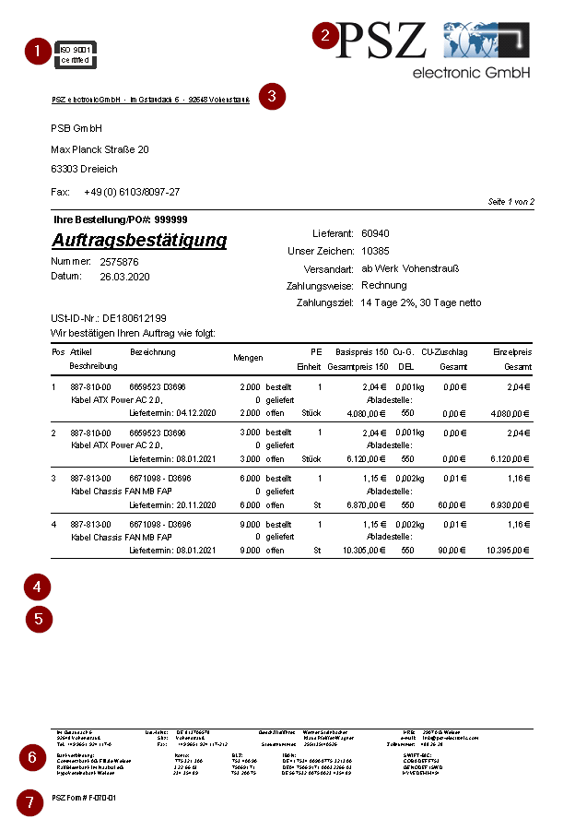
Report Konfigurator
Report configurator
Configurateur de rapports

Input Text
3

Data - Client - Fournisseur
( Commande - Facture - Bon de livraison,..)
Name Adress
Tel
Fax
 |  | IT-Definition

 |  | System Data
Page Nbr

Numero de commande Client
Lieferant: Numero de Fournisseur
 |  | Eitech -Type de rapport Layout

Type de rapport
Unser Zeichen: Nr Client - Forunisseur (Interne)
Numero de Commande PSZ
Versandart: Donnees Client /Fournisseur
Date de Creation
Zahlungsweise: Donnees Client /Fournisseur
Deutsch | Englisch | Fransözisch
Auftragsbestätigung | Order confirmation | Confirmation de commande | 1
Rahmenauftrag | blanket order | Contrat-cadre
UST-ID Nr.: Donnees Client /Fournisseur
Zahlungsart: Donnees Client /Fournisseur
Forecast | Bedarfsprognose / Bedarfsvorschau | prévision des besoins
Kanban | Kanban | Kanban
Input Text
Lieferschein | delivery note | bon de livraison
Rechnung | Invoice | Facture
Gutschrift | credit | crédit

Pos 1 Pos 2

4
Input Text
Input Text
5

Input Text
Input Text
Input Text
Input Text
6

Input Text
Input Text
Input Text
Input Text
7
Input Text
Input Text
Input Text
Input Text

